GE薬協用
 |  |  |  |  | 2025年4月改訂
製品別比較表（標準品との比較）
 | 後発品 |  | 標準品
商 品 名 | ウタゲン配合散 |  | ウラリット-U配合散
販売会社名 | 全星薬品工業株式会社 |  | 日本ケミファ株式会社
規格｢一般名｣ | 1g中「クエン酸カリウム463mg/g・クエン酸ナトリウム水和物390mg/g」として含有
薬効分類 | アルカリ化療法剤 -酸性尿・アシドーシス改善-
薬 価 | 6.50円／g |  | 13.30円／g
1g薬価差 | 6.80円
効能・効果 | 痛風ならびに高尿酸血症における酸性尿の改善 アシドーシスの改善 【標準品と同じ】
用法・用量 | 1回1g、1日3回。尿検査でpH6.2～6.8の範囲に入るよう投与量を調整 1日6g、3～4回に分服。年齢、体重、血液ガス分析結果等から患者の状況に応じ適宜増減 【標準品と同じ】
添 加 物 | 無水クエン酸、乳糖水和物、黄色5号、香料 |  | 無水クエン酸、黄色５号、レモン油
規制区分 貯 法 | 処方箋医薬品 気密容器、室温保存 3年 |  | 処方箋医薬品 室温保存 3年
製 剤 | 商品名 | 外 観(重量 直径 厚さ) |  | 性 状 | 識別コード
 | ウタゲン配合散 |  |  | 淡橙色粉末～粒 | ―

 | 標準品 |  |  | 淡橙色粉末～粒

製剤特性 *後発品 | ―
薬物動態 (生物学的 同等性) | 溶出試験 |  | 血中濃度比較試験
 | 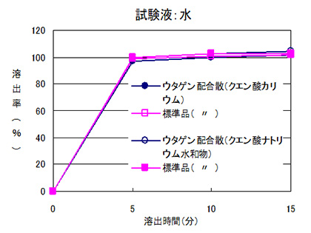 |  | 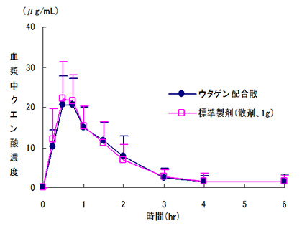
 | 日本薬局方外医薬品規格第3部に定められた溶出規格に適合していることが確認されている。 |  | クロスオーバー法により各6gを単回経口投与し、生物学的に同等と判定された。
担当者、連絡先

